出品申込書（様式）
令和8年度 中央市文化祭文化展出品申込書
（一 般）
氏名（代表者名）
住 所
電話番号
出品者数 |  |  | 人 | 出品点数 | 点
作 品 名
内 容
作品サイズ、または展示スペース（希望）
（横幅 cm×奥行 cm×高さ cm)
必要備品（※希望する場合のみ）
 |  | 机(180cm×60cm) |  |  | 台
 |  | パネル(180cm×120cm) |  |  | 面

◎確認事項
 | ※出品作品は自主管理とします。（破損盗難等の責任は負いかねます。）
 | ※展示スペースや展示方法は、主催者が決定します。
 | ※準備・片づけ（搬出）には必ず参加してください。
 | ※募集要項の内容をよく確認の上、申し込んでください。

 |  | 事務局 | 中央市教育委員会生涯教育課 樋川・今村
 |  |  | TEL274-8522 FAX274-7132

展示部門スケジュール
作品搬入 |  | 令和8年10月23日（金）午後 1時 ～ 午後8時
展示発表会 |  | 令和8年10月24日（土）午前10時 ～ 午後6時
 |  | 10月25日（日）午前10時 ～ 午後3時30分ころ
作品搬出 |  | 令和8年10月25日（日）閉会式終了後（文化祭終了の館内放送の後）
 | 作品展示場所 ： 玉穂総合会館2階 多目的室2－1、2－2、2－3
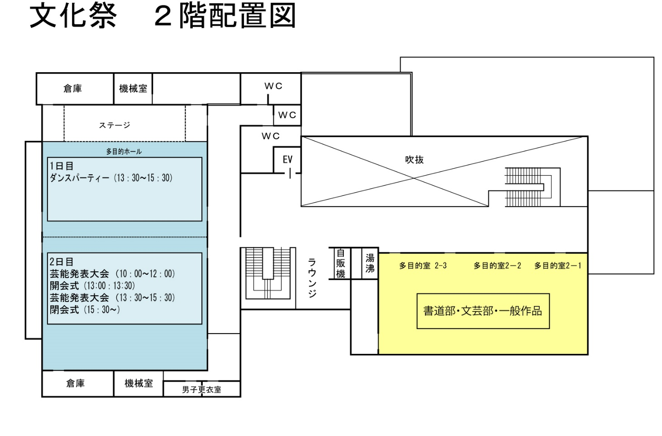

展示場所

